②コースで取る食事の申込み
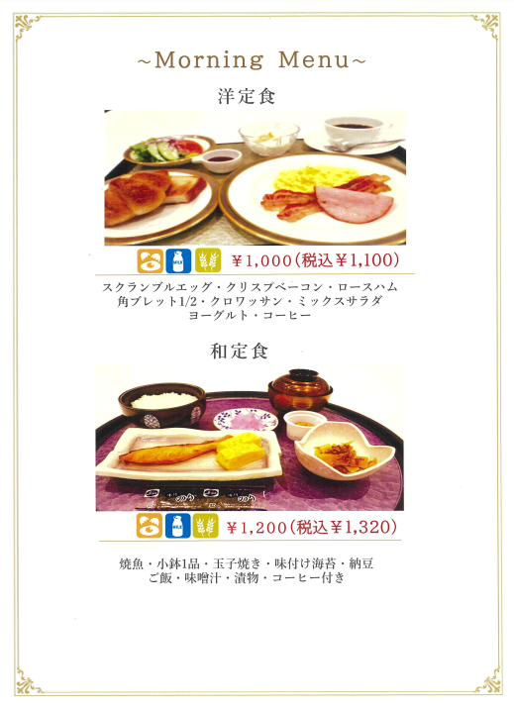
地区 記入→ |  | 地区 | 2023 年 月 日
大学毎コース朝食必要数と、ランチボックス数 事前申し込み
競技会名称 | 第４6回全国女子大学ゴルフ対抗戦
期 日 | 2023年６月21日(水)・22日(木）【指定練習日20日（火）】
会 場 名 | 苫小牧ゴルフリゾート72エミナ 東コース（女子）
下の表に必要な数を記載すること
 | コースでの朝食 洋定食 1,100円 | コースでの朝食 和定食1,320円 | お弁当 希望数
６月２０日 （指定練習日） | 0 | 0 | 0
６月２１日 （試合初日） | 0 | 0 | 0
６月２２日 （最終日） | 0 | 0 | 0

大学名
日本学生ゴルフ連盟 〆切 6月7日（水）

